Toelichting
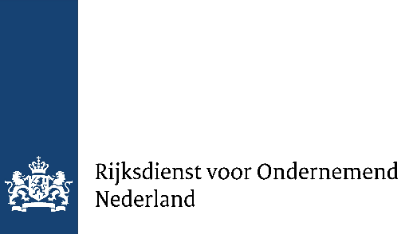
Bijlage bij Digitaal Europa aanvraag voor Nederlandse deelnemers
Begrotingstemplate in kader van staatsteuntoets
De begroting van het project moet volgens dit template worden opgesteld.
Dit template bevate 3 type tabladen naast dit toelichtingstabblad (grijs): Deelbegrotingen (licht oranje), Totaal begroting (licht paars) en Bijlagen (licht blauw). Eerst worden de Deelbegrotingen ingevuld, waarna de Totaal begroting ingevuld wordt.
Als projectkosten worden uitsluitend die kostenposten in aanmerking genomen die in deze begroting zijn opgenomen. Per deelnemer uit Nederland moet er een deelbegroting worden aangeleverd met alle subsidiabele projectkosten van het project binnen Digital Europe. Dit template bevat 1 tablad voor een begroting penvoeder en 9 tabbladen voor 9 potentiele andere deelnemers in de aanvraag. De penvoerder vult als eerde de deelbegroting in.
Belangrijk is dat aangeven wordt welk deel van de voorziene kosten toegerekend moet worden aan welk Artikelen van de Algemene Groepsvrijstellingsverordening (AGVV): Investeringssteun voor kmo's, Consultancysteun voor kmo's, Kmo-steun ten behoeve van deelneming aan beurzen, Fundamenteel onderzoek, Industrieel onderzoek, Experimentele ontwikkeling, Haalbaarheidsstudies, Investeringsteun voor onderzoeksinfrastructuur, Investeringssteun voor test- en experimenteerinfrastructuur, Steun voor innovatieclusters, Innovatiesteun voor kmo's, Steun voor proces- en organisatie-innovatie, Opleindingsteun en Overige projectkosten (dit kan per fase en/of partner verschillen).
Over het algemeen zullen activiteiten van projecten binnen Digital Europe vallen binnen Experimentele ontwikkeling of Overige projectkosten. Voor een beschrijving van de categoriën wordt verwezen naar de Bijlagen.
Voer alleen cellen in die geel gekleurd zijn.
Voer alleen kosten op die:
• rechtstreeks subsidiabel zijn vanuit de Europese Commissie.
• worden gemaakt en betaald ná indiening van de aanvraag en vóór het einde van het programma.

